Накладная-№3
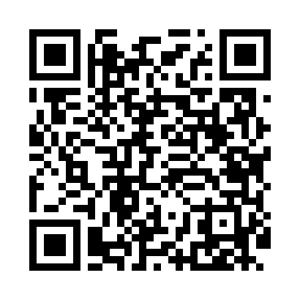
Номер товарно-транспортной накладной: |  |  | Торговый представитель: Kamol aka
Поставщик: Toshkent falcon fly 2 |  |  | Телефон торгового представителя: +998979626299
Дата отгрузки: 30.11.2025 |  |  | Контрагент: """" Klient
Дата консигнации: |  |  | Адрес:
Доставщик: |  |  | Телефон:
Телефон доставщика:
Время заказа: 30.11.2025 13:45:00
№ | Штрих-код | Название товаров (работ,услуг) | Количество | Количество в кейсе | Цена | Сумма
 |  |  | 170 |  |  | 447
1 | 6920250671055 | Пластмас салатница 31165 16.5x12.5x4 см DB-67 -105 | 20 | 20 шт. | 1.40 | 28
2 | 6920250567990 | Пластиковый салатница 65095 DB-67-99 | 30 | 30 шт. | 2.50 | 75
3 | 6920250671093 | Пластмас соусница 3303 7x7x3 см DB-67-109 | 20 | 20 шт. | 0.50 | 10
4 | 6920250567952 | Пластиковый салатница 63105 DB-67-95 | 5 | 5 шт. | 4.10 | 20.50
5 | 6920250671147 | Пластмас ликоб 33009 22x22x5 см DB-67-114 | 20 | 20 шт. | 2.80 | 56
6 | 6920250671048 | Пластмас салатница 31106 15x13x4 см DB-67-104 | 5 | 5 шт. | 1.30 | 6.50
7 | 6920250567945 | Пластиковый салатница 63009 DB-67-94 | 20 | 20 шт. | 2.70 | 54
8 | 6920250567907 | Пластиковый салатница 7108 20x20 см DB-67-90 | 15 | 15 шт. | 3.30 | 49.50
9 | 6917325386129 | Керамика Тарелка 12"LONG PLATE DB-86-12 | 10 | 10 шт. | 3.40 | 34
10 | 6917325386143 | Керамика Салатеица 8"SOUP PLATE DB-86-14 | 10 | 10 шт. | 3.10 | 31
11 | 6968300086329 | Керамика Салатница 10.5 DB-86-32 | 15 | 15 шт. | 5.50 | 82.50
Итого: 447$|->UZS: 5,587,500.00

